Hoja1
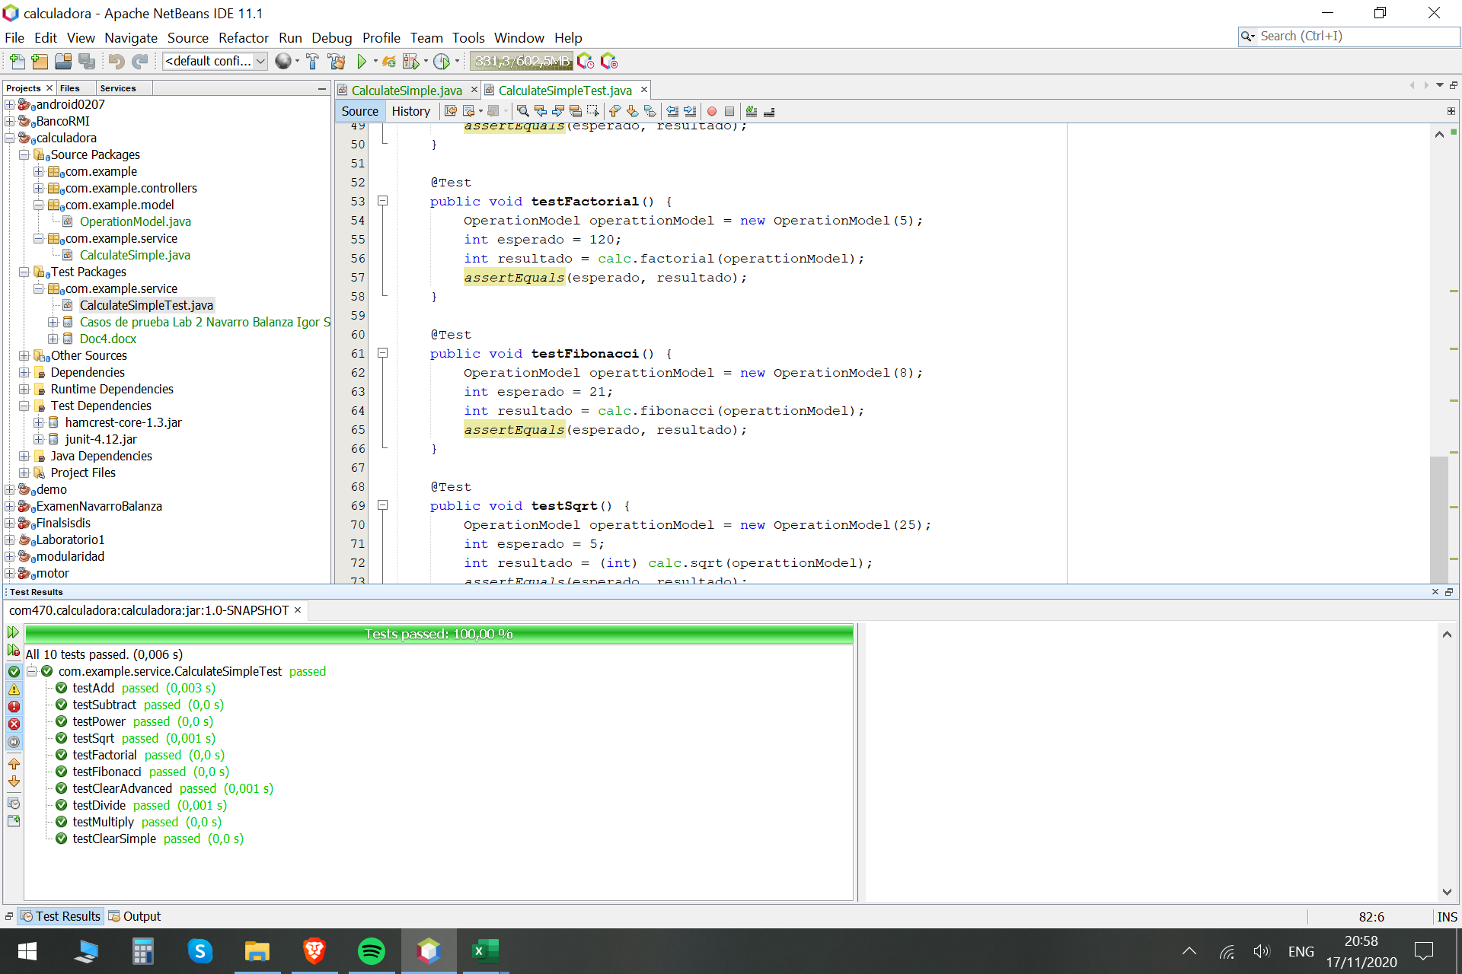
ID | Nombre | Descripcion | Precondiciones | Pasos | Resultado esperado | Resultado Actual | Prioridad
WebCalculadora001 | Funcionalidad de botón "+" | Suma 2 Números enteros | rellenar el formulario "a" y "b" | 1) Ingresar a la pagina Calculadora.html 2) rellenar el formulario "a->5" y "b->4" 3) clickear "+" | 1) La pagina de Calculadora es mostrada. 2) En la parte central derecha se observan los botones donde escogemos "+" 3) Mostrara "Resultado: 9" | 9 | Alta
WebCalculadora002 | Funcionalidad de botón "-" | Resta 2 Números enteros | rellenar el formulario "a" y "b" | 1) Ingresar a la pagina Calculadora.html 2) rellenar el formulario "a->-3" y "b->4" 3) clickear "-" | 1) La pagina de Calculadora es mostrada. 2) En la parte central derecha se observan los botones donde escogemos "-" 3) Mostrara "Resultado: -1" | -1 | Alta
WebCalculadora003 | Funcionalidad de botón "*" | Multiplicación 2 Números enteros | rellenar el formulario "a" y "b" | 1) Ingresar a la pagina Calculadora.html 2) rellenar el formulario "a->-7" y "b->8" 3) clickear "*" | 1) La pagina de Calculadora es mostrada. 2) En la parte central derecha se observan los botones donde escogemos "*" 3) Mostrara "Resultado: 56" | 56 | Alta
WebCalculadora004 | Funcionalidad de botón "/" | División 2 Números enteros | rellenar el formulario "a" y "b" | 1) Ingresar a la pagina Calculadora.html 2) rellenar el formulario "a->-8" y "b->2" 3) clickear "/" | 1) La pagina de Calculadora es mostrada. 2) En la parte central derecha se observan los botones donde escogemos "*" 3) Mostrara "Resultado: 4" | 4 | Alta
WebCalculadora005 | Funcionalidad de botón "!" | Factorial de un número | rellenar el formulario "a" y "b" | 1) Ingresar a la pagina Calculadora.html 2) rellenar el formulario "5" 3) clickear "!" | 1) La pagina de Calculadora es mostrada. 2) En la parte central derecha se observan los botones donde escogemos "!" 3) Mostrara "Resultado: 120" | 120 | Alta
WebCalculadora006 | Funcionalidad de botón "Fibo" | Fibonacci | rellenar el formulario "a" y "b" | 1) Ingresar a la pagina Calculadora.html 2) rellenar el formulario "8" 3) clickear "Fibo" | 1) La pagina de Calculadora es mostrada. 2) En la parte central derecha se observan los botones donde escogemos "!" 3) Mostrara "Resultado: 21" | 21 | Alta
WebCalculadora007 | Funcionalidad de botón "^" | Cuadrado de un número | rellenar el formulario "a" y "b" | 1) Ingresar a la pagina Calculadora.html 2) rellenar el formulario "10" 3) clickear "^" | 1) La pagina de Calculadora es mostrada. 2) En la parte central derecha se observan los botones donde escogemos "!" 3) Mostrara "Resultado: 100" | 100 | Alta
WebCalculadora008 | Funcionalidad de botón "√" | Raíz de un número | rellenar el formulario "a" y "b" | 1) Ingresar a la pagina Calculadora.html 2) rellenar el formulario "25" 3) clickear "√" | 1) La pagina de Calculadora es mostrada. 2) En la parte central derecha se observan los botones donde escogemos "!" 3) Mostrara "Resultado: 5" | 5 | Alta
WebCalculadora009 | Funcionalidad de botón "C" | Limpiar | Limpiar el formulario | 1) Despues de haber realizado alguna operación clikear "C" | 1) La pagina de Calculadora es mostrada. 2) En la parte central derecha se observan los botones donde escogemos "C" 3) Mostrara "Resultado: 0" | 0 | Alta

